关系图
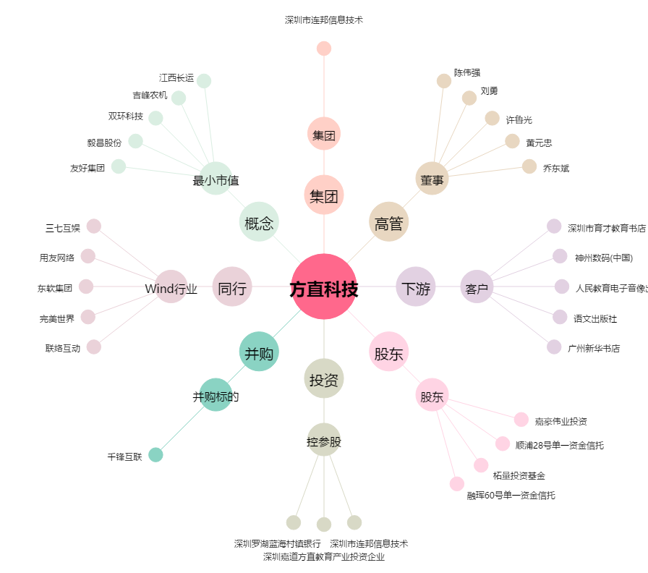
方直科技[300235.SZ] - 关系概览图

